CU_313
Caso de Uso
Id; | CU_313 | Nombre: |  | Administracion individual de la QSF.
Tipo: | ESPECIAL | Descripción: |  | Este caso de uso permitira al visualizacion, priorizacion y redireccion de las QSF.
Complejidad: | PROMEDIO
Prioridad: | ALTA
CU Relacionados: | N/A
 |  | Criterio de Aceptación: |  | 1) El caso de uso solo permitira visualizar todas las QSF que hallan sido emitidas de manera correcta. 2) El caso de uso debe permitir redirigir la QSF seleccionada hacia un departamento en especifico. 3) El caso de uso debe de permitir establecer una prioridad a la QSF para su atencion especial.
 |  | Req NF Relacionado:
Notas y asuntos generales: | Este caso de uso se le ha dado la prioridad mas alta debido a la importancia que el cliente le ha dado a este RF 3.1.3 como una funcionalidad que necesita que sea atendido con detalle.
Precondiciones: | 1) Deben de existir QSF en el buzon para su posterior gestion.
Poscondiciones: | 1) A cada una de las QSF se asigna una prioridad según el encargado lo decida. 2) QSF redirigida hacia el departamento establecido.
Flujo Principal
1 | El sistema muestra la pantalla principal con un listado de todas las QSF en el buzon y las opciones de "Filtrar" y "Actualizar" (ver Fig 1.0).
2 | El usuario da doble click sobre una QSF para ver sus detalles (ver Fig. 2)
3 | El usuario selecciona una prioridad a la solicitud.
4 | El usuario selecciona el estatus de la solicitud.
5 | El usuario selecciona el departemento al que esta dirigido.
6 | El usuario da Click en "Guardar" para su envio al departamento.
Flujos Alternativos

Ventana de Reinscripción a actividades extracurriculares
Prototípo de la Ventana
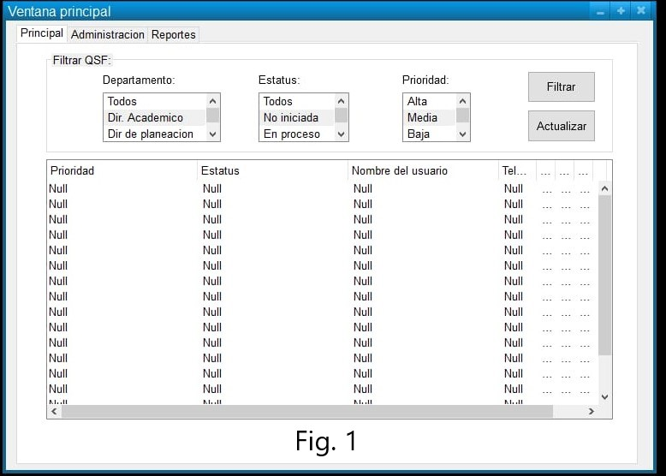 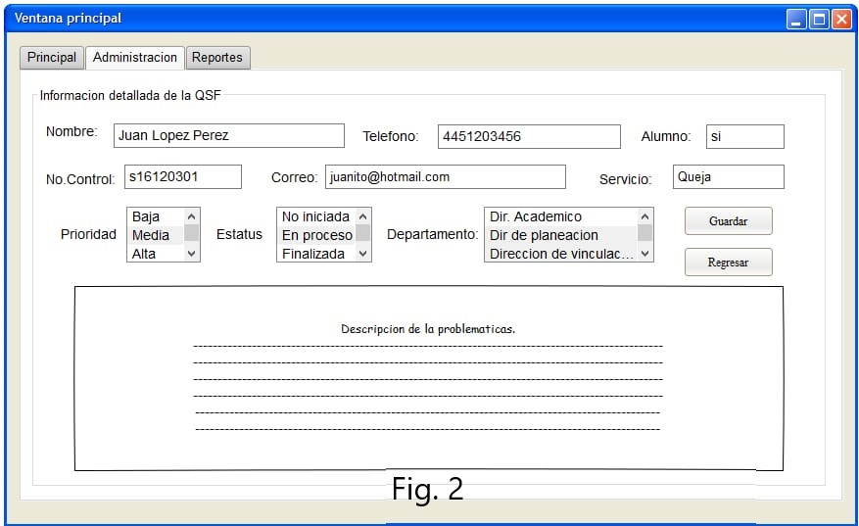
Elemento | Validación | Formato | null | Descripción
Boton de "Filtrar" de Fig.1 | el boton aparecera siempre habilitado. | NA | NA | Al presionar este boton debera de realizar un filtrado de las quejas existentes tomando en cuenta los campos seleccionados en los comboBox de "Departamento","Estatus" y "Prioridad".
Boton de "Actualizar" de Fig. 1 | el boton aparecera siempre habilitado. | NA | NA | Al presionar este boton debera de actualizar el Buzon(dataGrid) y mostrar a manera de lista todas las solicitudes emitidas.
comboBox de "Departamento" de Fig.1 | siempre habilitado | NA | NA | ofrecera seleccionar a manera de opciones los departamentos para filtrar.
comboBox de "Estatus" de Fig.1 | siempre habilitado | NA | NA | ofrecera seleccionar a manera de opciones los estatus de las quejas para filtrar.
comboBox de "Prioridad" de Fig.1 | siempre habilitado | NA | NA | ofrecera seleccionar a manera de opciones la prioridad para filtrar.
Buzon (dataGrid) de Fig.1 | siempre habilitado | NA | NA | el control cargara todas las quejas existentes en la BD.
Nombre (Etiqueta) de Fig.2 | NA | Alfanúmerico | NA | Carga el nombre del alumno o persona que emitiò.
Telefono (Etiqueta) de Fig.2 | NA | Alfanúmerico | NA | Carga el telefono del alumno o persona que emitio la solicitud.
Alumno(Etiqueta) de Fig.2 | NA | Alfanúmerico | NA | Carga si es un alumno o no si es alguna persona externa.
No. Control(Etiqueta) de Fig.2 | Si la persona que emitio la solicitud fue un alumno entonces se habilitara este campo, de los contrario si es alguna pesona ajena este no sera cargado. | Alfanúmerico | NA | Carga el no de control del alumno.
Correo(Etiqueta)de Fig.2 | NA | Alfanúmerico | NA | Carga el correo de la persona emisora.
Servicio(Etiqueta) de Fig.2 | NA | Alfanúmerico | NA | Carga el tipo de solicitud que fue emitida, si fue queja, sugerencia o felicitacion.
comboBox "Prioridad" de Fig.2 | siempre habilitado | NA |  | ofrecera a manera de opcion establecerr la prioridad de la solicitud.
comboBox "Departamento" de Fig.2 | siempre habilitado | NA |  | ofrecera a manera de opcion establecer el dapartamento al que se va a dirigir.
comboBox "Estatus" de Fig.2 | siempre habilitado | NA |  | ofrecera a manera de opcion establecer el estatus a la solicitud.
boton "Guardar" de Fig.2 | siempre habilitado | NA | NA | al pulsar el boton realizara el proceso de redigirir la solicitud, esteblecera su prioridad y establecera un estatus.
boton "Regresar" de Fig.2 | siempre habilitado | NA | NA | al pulsar este boton regresara a la pantalla principal del sistema.
textArea "Descripcion de la problemática" de Fig.2 | siempre habilitado | NA | NA | el componente cargara la descripcion o mensaje que la persona emitio.

Notas, algoritmos o requisitos adicionales.

